Bénin
 | Bénin - COURBE DE TAUX 11/06/2021

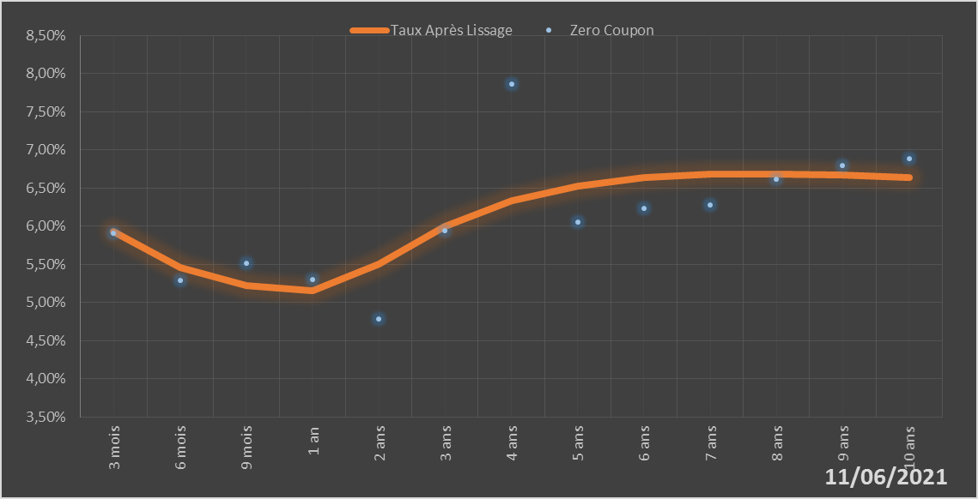
 |  | Maturité | Zero Coupon | Taux Après Lissage
 |  | 3 mois | 5.9044% | 5.9311%
 |  | 6 mois | 5.2947% | 5.4544%
 |  | 9 mois | 5.5153% | 5.2268%
 |  | 1 an | 5.3058% | 5.1568%
 |  | 2 ans | 4.7850% | 5.5083%
 |  | 3 ans | 5.9393% | 5.9938%
 |  | 4 ans | 7.8594% | 6.3322%
 |  | 5 ans | 6.0527% | 6.5326%
 |  | 6 ans | 6.2327% | 6.6381%
 |  | 7 ans | 6.2785% | 6.6827%
 |  | 8 ans | 6.6139% | 6.6895%
 |  | 9 ans | 6.7925% | 6.6733%
 |  | 10 ans | 6.8893% | 6.6435%

2021-06-11
oui

Bénin

Burkina
 | Burkina - COURBE DE TAUX 11/06/2021

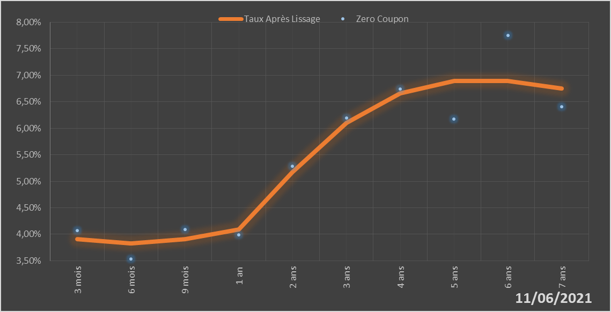
 |  | Maturité | Zero Coupon | Taux Après Lissage
 |  | 3 mois | 4.0661% | 3.9121%
 |  | 6 mois | 3.5326% | 3.8305%
 |  | 9 mois | 4.0939% | 3.9117%
 |  | 1 an | 3.9855% | 4.0952%
 |  | 2 ans | 5.2848% | 5.1709%
 |  | 3 ans | 6.1913% | 6.0994%
 |  | 4 ans | 6.7390% | 6.6555%
 |  | 5 ans | 6.1782% | 6.8899%
 |  | 6 ans | 7.7488% | 6.8963%
 |  | 7 ans | 6.4075% | 6.7548%

2021-06-11
oui

Burkina

Côte d'Ivoire
 | Côte d'Ivoire - COURBE DE TAUX 11/06/2021

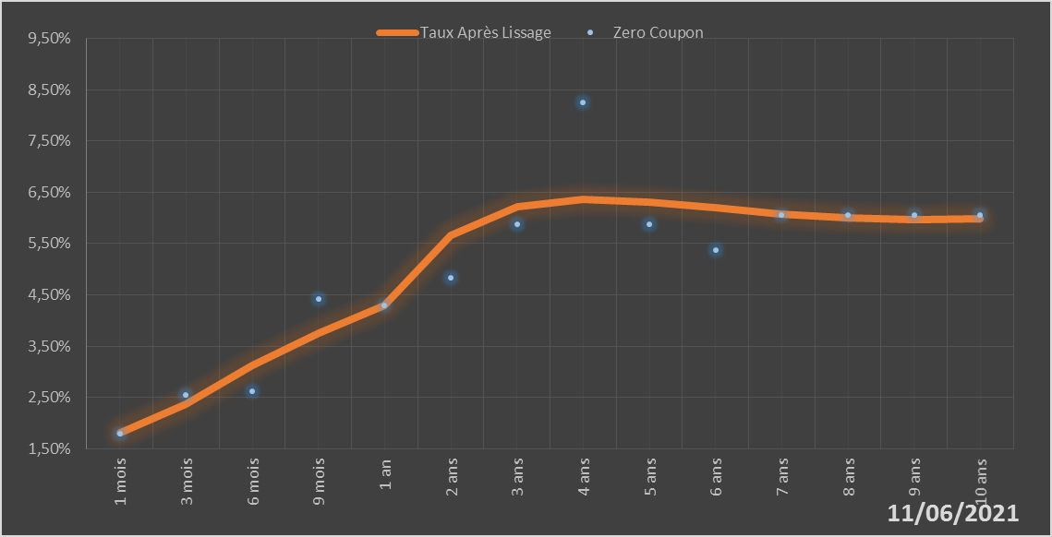
 |  | Maturité | Zero Coupon | Taux Après Lissage
 |  | 1 mois | 1.8002% | 1.8090%
 |  | 3 mois | 2.5558% | 2.3786%
 |  | 6 mois | 2.6149% | 3.1256%
 |  | 9 mois | 4.4151% | 3.7581%
 |  | 1 an | 4.2866% | 4.2906%
 |  | 2 ans | 4.8327% | 5.6551%
 |  | 3 ans | 5.8825% | 6.2186%
 |  | 4 ans | 8.2562% | 6.3618%
 |  | 5 ans | 5.8805% | 6.3105%
 |  | 6 ans | 5.3780% | 6.1933%
 |  | 7 ans | 6.0533% | 6.0784%
 |  | 8 ans | 6.0549% | 5.9983%
 |  | 9 ans | 6.0580% | 5.9646%
 |  | 10 ans | 6.0568% | 5.9775%

2021-06-11
oui

Cote d'ivoire

Guinée-Bissau
 | Guinée-Bissau - COURBE DE TAUX 11/06/2021

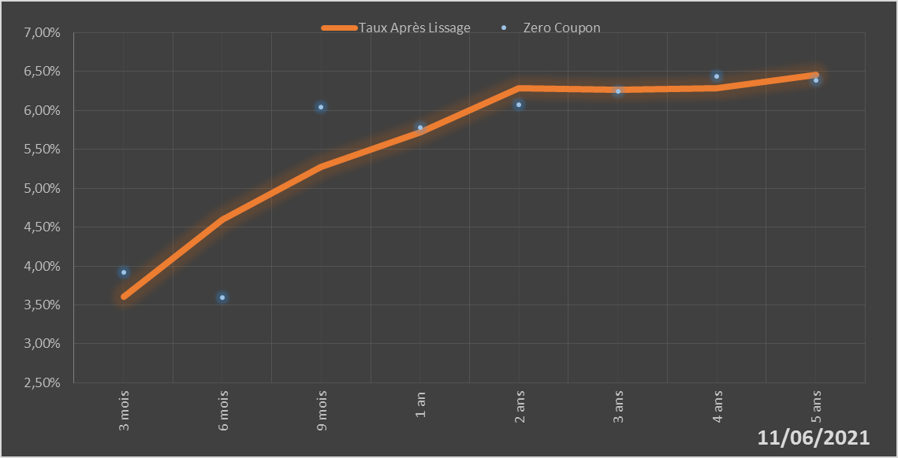
 |  | Maturité | Zero Coupon | Taux Après Lissage
 |  | 3 mois | 3.9244% | 3.6030%
 |  | 6 mois | 3.5950% | 4.6008%
 |  | 9 mois | 6.0403% | 5.2739%
 |  | 1 an | 5.7856% | 5.7156%
 |  | 2 ans | 6.0734% | 6.2907%
 |  | 3 ans | 6.2502% | 6.2676%
 |  | 4 ans | 6.4348% | 6.2826%
 |  | 5 ans | 6.3898% | 6.4579%

2021-06-11
oui

Guinée-Bissau

Mali
 | Mali - COURBE DE TAUX 11/06/2021

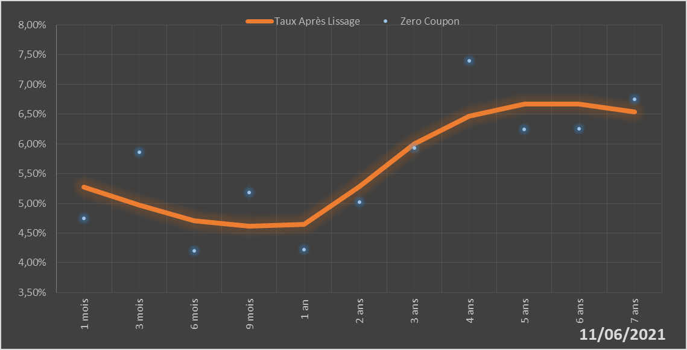
 |  | Maturité | Zero Coupon | Taux Après Lissage
 |  | 1 mois | 4.7439% | 5.2695%
 |  | 3 mois | 5.8617% | 4.9654%
 |  | 6 mois | 4.2058% | 4.7045%
 |  | 9 mois | 5.1855% | 4.6154%
 |  | 1 an | 4.2200% | 4.6440%
 |  | 2 ans | 5.0186% | 5.2809%
 |  | 3 ans | 5.9339% | 5.9988%
 |  | 4 ans | 7.3985% | 6.4675%
 |  | 5 ans | 6.2417% | 6.6716%
 |  | 6 ans | 6.2594% | 6.6724%
 |  | 7 ans | 6.7465% | 6.5358%

2021-06-11
oui

Mali

Niger
 | Niger - COURBE DE TAUX 11/06/2021

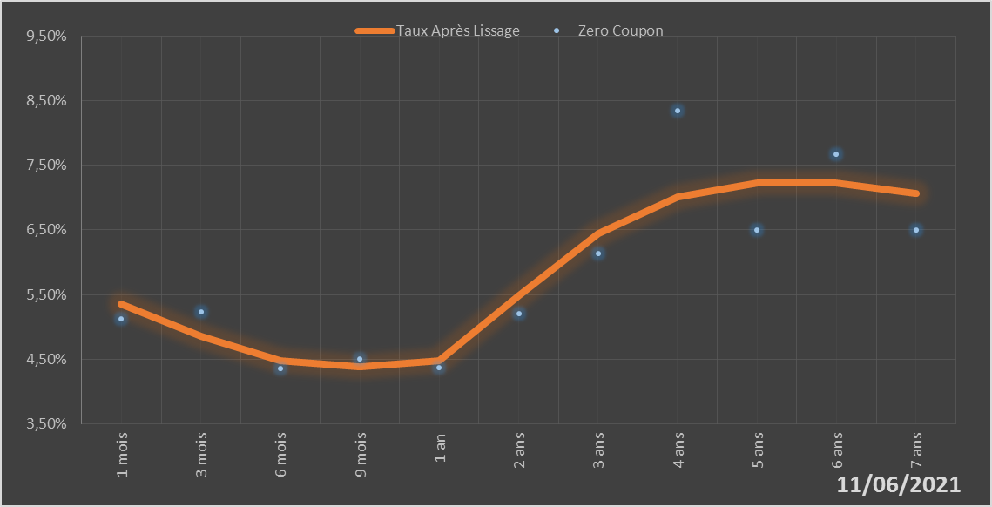
 |  | Maturité | Zero Coupon | Taux Après Lissage
 |  | 1 mois | 5.1220% | 5.3553%
 |  | 3 mois | 5.2328% | 4.8587%
 |  | 6 mois | 4.3562% | 4.4740%
 |  | 9 mois | 4.5079% | 4.3821%
 |  | 1 an | 4.3733% | 4.4723%
 |  | 2 ans | 5.2107% | 5.4861%
 |  | 3 ans | 6.1372% | 6.4432%
 |  | 4 ans | 8.3449% | 7.0072%
 |  | 5 ans | 6.4959% | 7.2328%
 |  | 6 ans | 7.6702% | 7.2232%
 |  | 7 ans | 6.5055% | 7.0634%

2021-06-11
oui

Niger

Sénégal
 | Sénégal - COURBE DE TAUX 11/06/2021

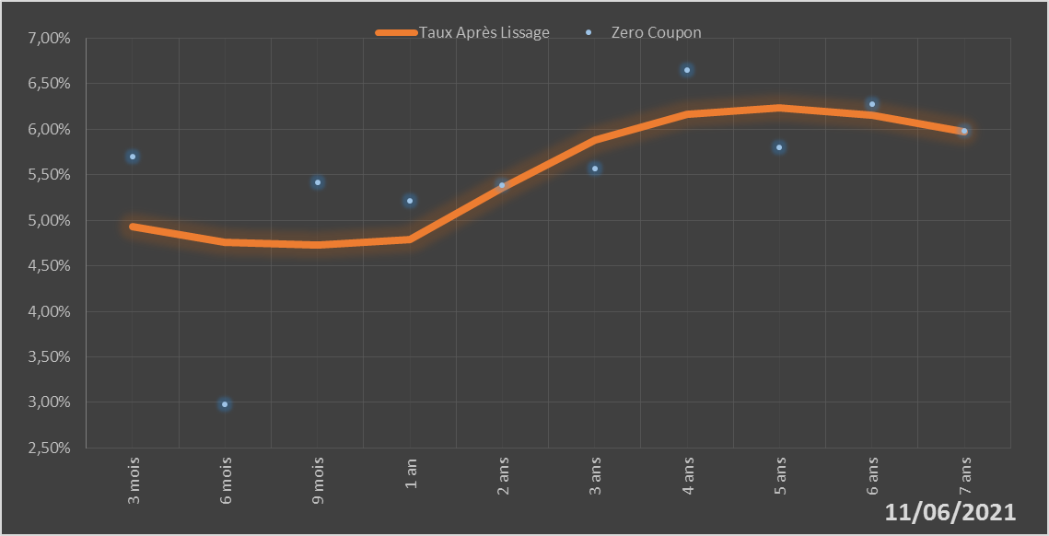
 |  | Maturité | Zero Coupon | Taux Après Lissage
 |  | 3 mois | 5.6964% | 4.9290%
 |  | 6 mois | 2.9768% | 4.7591%
 |  | 9 mois | 5.4186% | 4.7286%
 |  | 1 an | 5.2169% | 4.7872%
 |  | 2 ans | 5.3878% | 5.3534%
 |  | 3 ans | 5.5708% | 5.8796%
 |  | 4 ans | 6.6485% | 6.1672%
 |  | 5 ans | 5.8003% | 6.2397%
 |  | 6 ans | 6.2773% | 6.1582%
 |  | 7 ans | 5.9823% | 5.9775%

2021-06-11
oui

Sénégal

Togo
 | Togo - COURBE DE TAUX 11/06/2021

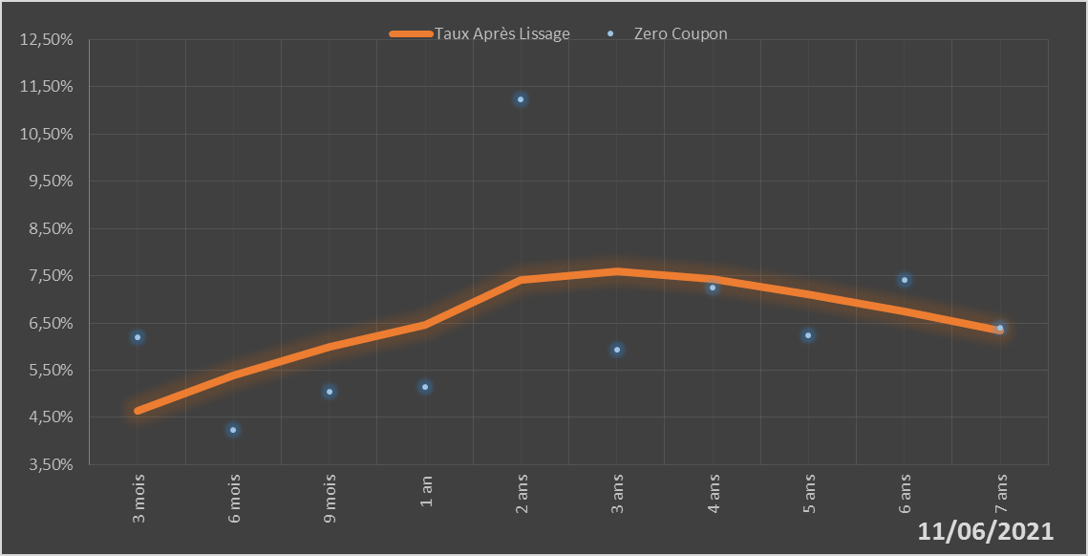
 |  | Maturité | Zero Coupon | Taux Après Lissage
 |  | 3 mois | 6.1973% | 4.6336%
 |  | 6 mois | 4.2365% | 5.3939%
 |  | 9 mois | 5.0522% | 5.9903%
 |  | 1 an | 5.1452% | 6.4542%
 |  | 2 ans | 11.2286% | 7.4194%
 |  | 3 ans | 5.9263% | 7.5965%
 |  | 4 ans | 7.2411% | 7.4288%
 |  | 5 ans | 6.2444% | 7.1120%
 |  | 6 ans | 7.4097% | 6.7360%
 |  | 7 ans | 6.4056% | 6.3437%

2021-06-11
oui

Togo

